SPAS
TARIFA 2025 // válida a partir del 01/01/2025 - PVP sin IVA
SPAS
 |  |  | ARAL A200 2 plazas | BAÏKAL A300 3 plazas | LÁDOGA 4/5 plazas | ISEO 4 plazas | EBRO A400 5 plazas | BAÑOLAS A500 6 plazas | CASPE A600 6 plazas | MALAUI A700 5 plazas | MANITOBA R200 5 plazas
NOVEDAD
SISTEMAS | EXCLUSIVE / EXCLUSIVE PLUS (acabado interior blanco) | sin faldones | 7,685 € | 8,695 € | - | - | 9,215 € | 10,950 € | 11,425 € | 16,920 € | 11,595 €
 |  | faldones estándar ratán | 7,735 € | 8,745 € | - | - | 9,265 € | 11,000 € | 11,475 € | - | -
 |  | faldones estándar gris | - | - | - | - | - | - | - | - | 12,600 €
 |  | faldones estándar madera natural | 8,850 € | 9,885 € | - | 8500 € | 10,340 € | 12,075 € | 12,780 € | 18,200 € | -
 |  | faldones madera leds | 9,120 € | 10,150 € | - | - | 10,595 € | 12,350 € | 12,995 € | 20,050 € | -
 |  | faldones reversibles gris / gris texturizado | - | - | 7,975 € | - | - | - | - | - | -
 | LUXE (acabado interior a elegir) | sin faldones | 10,995 € | 12,365 € | - | - | 13,595 € | 16,535 € | 17,625 € | 20,150 € | 12,725 €
 |  | faldones estándar ratán | 11,995 € | 13,485 € | - | - | 15,120 € | 18,395 € | 19,515 € | - | -
 |  | faldones estándar gris | 11,995 € | 13,485 € | - | - | 15,120 € | 18,395 € | 19,515 € | - | 13,895 €
 |  | faldones estándar madera natural | 11,995 € | 13,485 € | - | - | 15,120 € | 18,395 € | 19,515 € | 21,300 € | -
 |  | faldones madera leds | 12,395 € | 13,845 € | - | - | 15,475 € | 18,830 € | 19,965 € | 21,800 € | -
OPCIONES |  | escalera | 245 € | 245 € | 245 € | 245 € | 245 € | 245 € | 245 € | 245 € | 245 €
 |  | intercambiador térmico | 910 € | 910 € | - | - | 910 € | 910 € | 910 € | 910 € | 910 €
 |  | elevador cubierta | 295 € | 295 € | 295 € | 295 € | 295 € | 295 € | 295 € | 295 € | -
 |  | WIFI | 435 € | 435 € | - | 435 € | 435 € | 435 € | 435 € | 435 € | 435 €

 | NOTA:
 | Sistema Exclusive: modelos A200, A300, Ládoga, Iseo, A400, A500 y A600; sistema Exclusive Plus: A700 y R200
 | Las minipiscinas equipadas con el sistema Exclusive o Exclusive Plus solo están disponibles en acabado interior blanco
 | El spa Ládoga sólo está disponible con faldones reversibles de color gris y acabado interior blanco moteado
 | El spa Iseo sólo está disponible con faldones color madera natural y acabado interior blanco

 |  | ACABADOS DE FALDONES |  |  |  |  |  |  | ACABADOS INTERIORES
 |  | FALDONES ESTÁNDAR |  | FALDONES MADERA LED

 |  | FIBRA SINTÉTICA ACABADO RATÁN |  |  |  | FRISO GRIS AZULADO + LEDS
 |  |  |  |  |  |  |  | BLANCO |  | BLANCO PERLA
 |  |  |  | MADERA SINTÉTICA ACABADO CLARO + LEDS
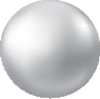

 |  | MADERA SINTÉTICA ACABADO GRIS |  |  |  | FRISO NEGRO + LEDS

 |  |  |  | MADERA SINTÉTICA ACABADO OSCURO + LEDS
 |  |  |  |  |  |  |  | BLANCO MÁRMOL |  | GRIS METALIZADO
 |  | MADERA SINTÉTICA ACABADO NATURAL |  |  |  | MADERA NOGAL + LEDS

 |  | NOTA: |  |  |  |  |  | NOTA:
 |  | Faldón gris estándar y ratán no disponibles para A700 MALAUI |  |  |  |  |  | Acabado interior blanco perla, no disponibles para A700 MALAUI
 |  | Spa R200 Manitoba, sólo disponible con faldón gris

SPA LOFT
TARIFA 2025 // válida a partir del 01/01/2025 - PVP sin IVA
SPA LOFT
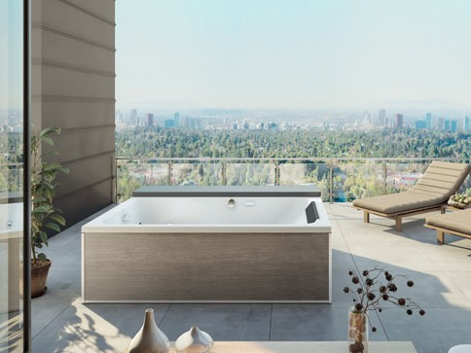

 | LOFT SIN FALDONES | 7,325 €
 | LOFT 4 FALDONES DE CRISTAL | 7,975 €
 | LOFT 4 FALDONES DE MADERA CLARA | 8,450 €
 | LOFT 4 FALDONES DE MADERA OSCURA | 8,450 €
 | GRIFERÍA VENDIDA CON EL SPA | 995 €
 | Wifi | 435 €

BAÑERAS DE HIDROMASAJE
TARIFA 2025 // válida a partir del 01/01/2025 - PVP sin IVA
BAÑERAS DE HIDROMASAJE

 | Glamour
 | 180 x 80 | SIN SISTEMA SIN GRIFERIA | 2,550 €
 |  | SIN SISTEMA CON GRIFERIA MECÁNICA | 2,875 €
 |  | SIN SISTEMA CON GRIFERIA TERMOSTÁTICA | 2,950 €
 |  | ÉQUILIBRE SIN GRIFERIA | 6,375 €
 |  | ÉQUILIBRE CON GRIFERIA MECÁNICA | 6,995 €
 |  | ÉQUILIBRE CON GRIFERIA TERMOSTÁTICA | 7,195 €

 | Industry
 | 170 x 70 |  | Brillo | Mate
 | 180 x 80 | SIN SISTEMA | 1,995 € | 2,350 €
 |  | ÉQUILIBRE | 4,795 € | 5,475 €

 | Ovvio
 | 180 x 85 | STAR MIXTE DIGIT | 2,075 €
 |  | DIGIT+ | 2,595 € |  |  |  |  | FALDÓN BLANCO BRILLANTE | 910 €
 |  | AIR HOTEL | 2,950 €

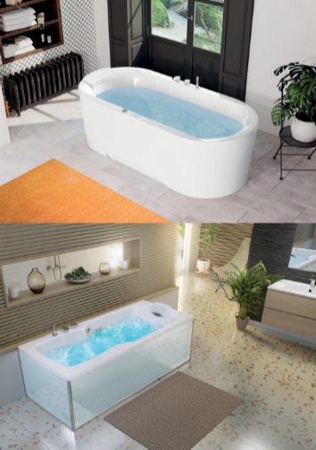
 | Kineplus
 | 170 x 75 | KINEPLUS | 6,195 € |  |  |  |  | FALDÓN DISEÑO FRONTAL | 725 €
 | 180 x 80 | KINEPLUS KIETUDE | 6,850 € |  |  |  |  | FALDÓN DISEÑO LATERAL | 515 €
 |  |  |  |  |  |  |  | FALDÓN BLANCO BRILLO FRONTAL | 425 €
 |  |  |  |  |  |  |  | FALDÓN BLANCO BRILLO LATERAL | 220 €
 |  |  |  |  |  |  |  | FALDÓN CRISTAL FRONTAL | 470 €
 |  |  |  |  |  |  |  | FALDÓN CRISTAL LATERAL | 335 €

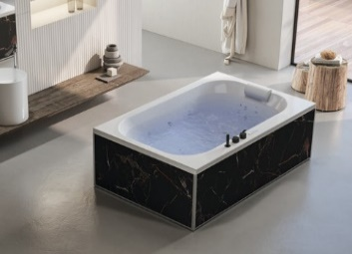
 | Bossanova
 | 185 x 120 | STAR MIXTE DIGIT | 2,625 €
 |  | DIGIT+ | 3,200 € |  |  |  |  | FALDÓN DISEÑO FRONTAL | 725 €
 |  | SENSATION AIRPOOL | 6,600 € |  |  |  |  | FALDÓN DISEÑO LATERAL | 515 €
 |  | AIR HOTEL | 3,300 €

 | Zumba
 | 160 x 70 |  | Brillo | Mate |  |  |  | FALDÓN DISEÑO FRONTAL | 725 €
 | 170 x 70 | STAR MIXTE DIGIT | 2,195 € | 2,495 € |  |  |  | FALDÓN DISEÑO LATERAL | 515 €
 | 170 x 75 | DIGIT+ | 2,815 € | 2,980 € |  |  |  | FALDÓN BLANCO BRILLO FRONTAL | 425 €
 | 180 x 80 | SENSATION AIRPOOL | 5,675 € | 5,815 € |  |  |  | FALDÓN BLANCO BRILLO LATERAL | 220 €
 |  | AIR HOTEL | 2,965 € | 3,200 € |  |  |  | FALDÓN BLANCO MATE FRONTAL | 575 €
 |  |  |  |  |  |  |  | FALDÓN BLANCO MATE LATERAL | 275 €
 |  |  |  |  |  |  |  | FALDÓN CRISTAL FRONTAL | 470 €
 |  |  |  |  |  |  |  | FALDÓN CRISTAL LATERAL | 335 €
 | Slim Edge |  | Brillo | Mate
 | 170 x 70 | STAR MIXTE DIGIT | 2,195 € | 2,495 € |  |  |  | FALDÓN BLANCO BRILLO FRONTAL | 425 €
 | 180 x 80 | DIGIT+ | 2,815 € | 2,980 € |  |  |  | FALDÓN BLANCO BRILLO LATERAL | 220 €
 |  | SENSATION AIRPOOL | 5,675 € | 5,815 € |  |  |  | FALDÓN BLANCO MATE FRONTAL | 575 €
 |  | AIR HOTEL | 2,965 € | 3,200 € |  |  |  | FALDÓN BLANCO MATE LATERAL | 275 €

 | Concerto |  | 170 x 75 | 180 x 80 | 190 x 90 | 200 x 95 |  | FALDÓN DISEÑO FRONTAL | 725 €
 | 170 x 75 | STAR MIXTE DIGIT | 2,050 € | 2,095 € | 2,145 € | 2,175 € |  | FALDÓN DISEÑO LATERAL | 515 €
 | 180 x 80 | DIGIT+ | 2,550 € | 2,595 € | 2,645 € | 2,695 € |  | FALDÓN BLANCO BRILLO FRONTAL | 425 €
 | 190 x 90 | SENSATION AIRPOOL | 5,615 € | 5,640 € | 5,750 € | 5,775 € |  | FALDÓN BLANCO BRILLO LATERAL | 220 €
 | 200 x 95 | AIR HOTEL | 2,850 € | 2,870 € | 2,900 € | 2,900 € |  | FALDÓN BLANCO BRILLO FRONTAL 200*95 | 310 € | Sólo para bañera 200*95
 |  |  |  |  |  |  |  | FALDÓN BLANCO BRILLO LATERAL 200*95 | 220 € | Sólo para bañera 200*95
 |  |  |  |  |  |  |  | FALDÓN CRISTAL FRONTAL | 470 €
 |  |  |  |  |  |  |  | FALDÓN CRISTAL LATERAL | 335 €

 | Aqualia |  | 160 x 70 | 170 x 75 | 180 x 80
 | 160 x 70 | STAR MIXTE DIGIT | 1,995 € | 2,050 € | 2,095 € |  |  | FALDÓN DISEÑO FRONTAL | 725 €
 | 170 x 75 | DIGIT+ | 2,495 € | 2,550 € | 2,575 € |  |  | FALDÓN DISEÑO LATERAL | 515 €
 | 180 x 80 | SENSATION AIRPOOL | 5,485 € | 5,615 € | 5,640 € |  |  | FALDÓN BLANCO BRILLO FRONTAL | 425 €
 |  | AIR HOTEL | 2,850 € | 2,850 € | 2,870 € |  |  | FALDÓN BLANCO BRILLO LATERAL | 220 €
 |  |  |  |  |  |  |  | FALDÓN CRISTAL FRONTAL | 470 €
 |  |  |  |  |  |  |  | FALDÓN CRISTAL LATERAL | 335 €

 | Maloya | STAR MIXTE DIGIT | 2,350 €
 | 140 x 140 | DIGIT+ | 2,850 €
 |  | SENSATION AIRPOOL | 5,950 € |  |  |  |  | FALDÓN BLANCO BRILLANTE | 565 €
 |  | AIR HOTEL | 3,175 €

ACCESORIOS

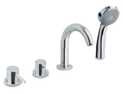
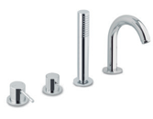
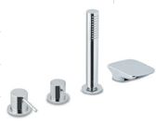
 | Grifería A1 |  | Grifería B1 |  |  | Grifería B2
 | 435 € |  | 499 € |  |  | 599 €
 |  |  |  |  |  |  |  | Cojín reposacabezas
 |  |  |  |  |  |  |  | 45 €

 | Kosmo mecánica |  | Kosmo termostática |  |  | Kappa termostática
 | Cromado o negro |  | Cromado o negro |  |  | Con cascada
 | 655 € |  | 725 € |  |  | Cromado | Negro
 |  |  |  |  |  | 995 € | 1,095 € | Asas (2 uds.)
 |  |  |  |  |  |  |  | 160 €

 | Caño |  | Desgüe llenado |  |  | Cascada
 | Cromado o negro |  | Cromado | Negro |  | Cromado o negro
 | 250 € |  | 150 € | 250 € |  | 310 €

DUO - BAÑERA CON PUERTA
TARIFA 2025 // válida a partir del 01/01/2025 - PVP sin IVA
DUO: BAÑERA-DUCHA CON PUERTA

 |  |  | DUO 160X75 / 170X75 / 180X80
 |  |  | 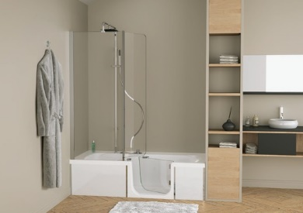
 | DUO | CLASSIC sin mampara | 2,995 €
 |  | CLASSIC con mampara | 3,575 €
 |  | CLASSIC con sistema MASS sin mampara | 3,925 €
 |  | CLASSIC con sistema MASS con mampara | 4,495 €
 | FALDONES | Faldón frontal cristal | 520 €
 |  | Faldón frontal + 1 faldón lateral cristal blanco | 785 €
 |  | Faldón frontal + 2 faldones laterales cristal blanco | 1,045 €
 |  | Faldón frontal gris | 725 €
 |  | Faldón frontal + 1 faldón lateral gris antracita | 1,035 €
 |  | Faldón frontal + 2 faldones laterales gris antracita | 1,345 €
 |  | Faldón frontal de diseño | 725 €
 |  | Faldón frontal + 1 faldón lateral de diseño | 1,050 €
 |  | Faldón frontal + 2 faldones laterales de diseño | 1,390 €
 |  | Faldones sueltos (sin bañera) | A consultar
 | ACCESORIOS | Grifería mecánica con teleducha | 1,050 €
 |  | Grifería mecánica con ducha cenital | 1,295 €
 |  | Grifería termostática con ducha cenital | 1,515 €
 |  | Mampara con lateral fijo para instalación en ángulo invertido | 350 €
 |  | Barra de apoyo fijada a la mampara | 80 €
 |  | Barra de apoyo fijada a la pared | 65 €
 |  | Asiento abatible con caída amortiguada | 260 €

CABINAS
TARIFA 2025 // válida a partir del 01/01/2025 - PVP sin IVA
CABINAS

 |  | KINEPRIME | KINEPRIME GLASS
 |  | 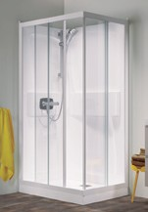 | 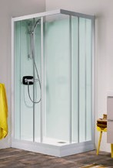
 | 100X80 | 2,130 € | 2,475 €
 |  | CA570TTN | CA703TTN
 | 90X90 | 1,725 € | 1,885 €
 |  | CA550TTN | CA702TTN
 | 80X80 | 1,595 € | 1,750 €
 |  | CA530TTN | CA701TTN
 | 70X70 | 1,760 € | 1,650 €
 |  | CA510TTN | CA700TTN
 | 1/4 circular R90 | 1,815 € | 1,950 €
 |  | CA5509TTN | CA762TTN
 | 1/4 circular R80 | 1,715 € | 1,850 €
 |  | CA5309TTN | CA761TTN
 | Empotrable 100X80 | 2,210 € | 2,475 €
 |  | CA5800TTN | CA743TTN
 | Empotrable 90x90 | 1,795 € | 1,925 €
 |  | CA5600TTN | CA742TTN
 | Empotrable 80X80 | 1,650 € | 1,760 €
 |  | CA5400TTN | CA741TTN
 | Empotrable 70x70 | 1,845 € | 1,940 €
 |  | CA5200TTN | CA740TTN

